MAYO
COTIZACIÓN PROPUESTA_HIDROCENTRO LIMA_Llaveros casco, Funcional, Serv impresiíon tasas, Polos, Porta Herramientas_15.05.26 |  |  |  |  |  |  |  |  | 50/50, LIMA | MARGEN GANANCIA, MINIMA - S/.150 - PARA PEDIDOS POCOS COMO 30 -50-100 UNID. DE PRODUCTOS ECONOMICOS (EJM. LAPICEROS, LLAVEROS PLASTICOS) PROMEDIA - S/.400 A 500 - PARA PEDIDOS MAS DE 150 UNID DE PRODCUCTOS COSTO MEDIO-ALTO (EJM. LAPICEROS METALICOS)
Nº | Cód. Artíc. | Artículo | Foto | Cant. | Costo uni. No IGV (S/.) | Tiempo Entrega | Detalles |  |  | proveedor | Cod. Prod. Prov. | Obseraciones | costo $ | COSTO S/. | % | Resultado | Margen | Total | Cantidad | Costo MUESTRA Unidad | Movilidad | Total Producto | Tipo de Impresión | Costo impresión | Cant Color | Cant Lados | Cantidad por Millar | Costo Impresión | Empaq | Seguro CRT | Total | Costo S/. Sin IGV | I.G.V | TOTAL | Total Factura | impuesto 18% | impuesto 2% | Gastos Administracion 5% | Utilidad bruta | Utilidad | % Bruto | % utilidad
1 | COHP-7783-LH | LLAVERO CASCO CON LINTERNA | 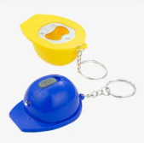 Imagen referencial | 500 | S/. 3.49 | 5 a 7 días útiles | LLAVERO CASCO CON LINTERNA Material: Plástico Medida: 4.8 x 3.4 cm Color: Azul, rojo, amarillo, blanco y verde Presentación: Bolsita individual *Incluye 1 logo a 1 color por 1 lado ( Hasta 2 logos distinto) *Arte y diseño facilitado por el cliente. +S/.0.90 +IGV costo adicional por logo full color | S/. 1,745.00 |  | IMPORTACIONES FACUNDO / CKI / H&PM | FB-8008-AM / 5500 / 7783-LH | IMPORTACIONES FACUNDO 500 a S/. 1600 100 a S/. 180 Incluido IGV / CKI S/. 2.25 C/U Incluido IGV / H&PM 500 a S/. 1800 100 a S/. 200 +IGV |  | S/. 1.80 | 40 | S/. 0.72 | S/. 360.00 | S/. 2.52 | 500 | S/. 7.56 | S/. 100.00 | S/. 1,367.56 | WE CREATE Cel. 963 258 869 500 a S/.350 100 a S/.140 1 logo 1 color logos distinto / IMPRESIONES UV Cel.936512939 500 a S/. 230 100 a S/. 70 +IGV 1 logo full color Logo distinto | S/. 350.00 | 1 | 1 | 1 | S/. 350.00 | S/. 7.00 | S/. 8.62 | S/. 1,733.18 | S/. 3.47 | S/. 0.62 | S/. 4.09 | S/. 2,045.16 | S/. 311.97 | S/. 40.10 | S/. 97.39 | S/. 360.00 | S/. 222.51 | 26.22 | 18.01
 |  |  |  | 100 | S/. 5.75 | 5 a 7 días útiles |  | S/. 575.00 |  |  |  |  |  | S/. 2.00 | 75 | S/. 1.50 | S/. 150.00 | S/. 3.50 | 100 | S/. 7.00 | S/. 60.00 | S/. 417.00 |  | S/. 150.00 | 1 | 1 | 1 | S/. 150.00 | S/. 3.50 | S/. 2.85 | S/. 573.35 | S/. 5.73 | S/. 1.03 | S/. 6.77 | S/. 676.56 | S/. 103.20 | S/. 13.27 | S/. 32.22 | S/. 150.00 | S/. 104.52 | 35.43 | 27.66
2 | COCK-1775 | LLAVERO RECTANGULAR 3 en 1 | 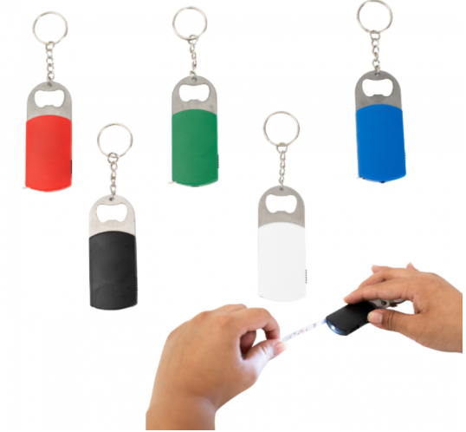 Imagen referencial | 500 | S/. 4.59 | 5 a 7 días útiles | LLAVERO FUNCIONAL RECTANGULAR 3 en 1 Material: Plástico Medida: 7.9 x 3.5 x 1 cm Incluye: Linterna, destapador y wincha Color: Negro, rojo y verde Presentación: Empaque grupal *Incluye 1 logo a 1 color por 1 lado ( Hasta 2 logos distinto) *Arte y diseño facilitado por el cliente. +S/.0.90 +IGV costo adicional por logo full color | S/. 2,295.00 |  | CKI | 1775 | S/. 2.95 C/U Incluido IGV |  | S/. 2.57 | 40 | S/. 1.03 | S/. 513.04 | S/. 3.59 | 500 | S/. 10.77 | S/. 100.00 | S/. 1,906.43 | WE CREATE Cel. 963 258 869 500 a S/.350 100 a S/.140 1 logo 1 color logos distinto / IMPRESIONES UV Cel.936512939 Precio ref. 500 a S/. 230 100 a S/. 70 +IGV 1 logo full color Logo distinto | S/. 350.00 | 1 | 1 | 1 | S/. 350.00 | S/. 7.00 | S/. 11.32 | S/. 2,274.74 | S/. 4.55 | S/. 0.82 | S/. 5.37 | S/. 2,684.20 | S/. 409.45 | S/. 52.63 | S/. 127.82 | S/. 513.04 | S/. 332.59 | 29.12 | 21.03
 |  |  |  | 100 | S/. 6.49 | 5 a 7 días útiles |  | S/. 649.00 |  |  |  |  |  | S/. 2.57 | 65 | S/. 1.67 | S/. 166.74 | S/. 4.23 | 100 | S/. 8.47 | S/. 60.00 | S/. 491.73 |  | S/. 150.00 | 1 | 1 | 1 | S/. 150.00 | S/. 3.50 | S/. 3.23 | S/. 648.45 | S/. 6.48 | S/. 1.17 | S/. 7.65 | S/. 765.17 | S/. 116.72 | S/. 15.00 | S/. 36.44 | S/. 166.74 | S/. 115.30 | 34.61 | 26.80
3 | SERV. APLICACIÓN NONBRE |  | 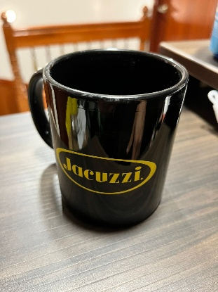 Imagen referencial | 21 | S/. 11.19 | 5 a 7 días útiles | SERV. APLICACIÓN NONBRE Aplicación en serigrafia horneable de 1 nombre *Impresión a 1 color por 1 lado *Arte y diseño facilitado por el cliente. **CLIENTE DEBE ENVIAR TAZAS A COMPIPRO **Se recomienda facilitar 2 o 3 unid adicionales, ya que hay posibilidad se quiebren por calor | S/. 234.99 |  | TALLER LUIS HERNANDEZ Cel. 958 013 819 |  | TALLER LUIS S/. 3.5 C/U +IGV Tiempo 3 días |  | S/. 4.00 | 100 | S/. 4.00 | S/. 84.00 | S/. 8.00 | 21 | S/. 0.00 | S/. 65.00 | S/. 233.00 | YA INCLUYE | S/. 0.00 | 1 | 1 | 1 | S/. 0.00 | S/. 0.00 | S/. 1.17 | S/. 234.17 | S/. 11.15 | S/. 2.01 | S/. 13.16
4 | POLOS PUBLICITARIOS |  | 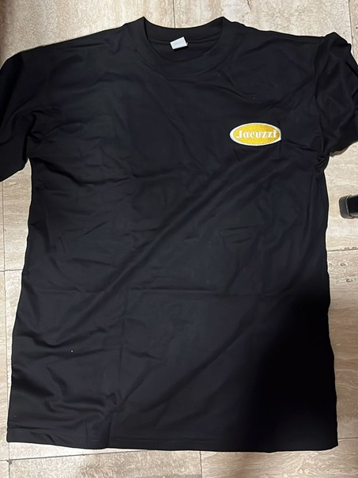 Imagen referencial | 42 | S/. 32.59 | 7 a 10 días útiles | POLOS PUBLICITARIOS Material: Algodón Jersey 30/1 Modelo: Clásico (manga corta, cuello redondo) Color: Negro Talla: M,L,XL Presentación: Bolsita individual *Incluye 1 logo jacuzzi + logo pool system + logo de cliente tipo insignia pecho y brazo bordados *Diseño debe ser facilitado por el cliente. +S/.60 por desarrollo de muestra fisica | S/. 1,368.78 |  | TEXTIL LA CENTRAL David Cel.953 106 889 |  | TEXTIL LA CENTRAL Polo 30/1 Incluye 3 logos bordados 1 cambiara como 7 veces (en pecho y Brazo) Incluye reactivo 42 a S/.20 +IGV Tiempo 5 dias Muestra S/.25 Costo adicional talla XL S/.4.00 |  | S/. 22.40 | 30 | S/. 6.72 | S/. 282.24 | S/. 29.12 | 42 | S/. 44.80 | S/. 80.00 | S/. 1,347.84 | YA INCLUYE | S/. 0.00 | 1 | 1 | 1 | S/. 0.00 | S/. 12.00 | S/. 6.80 | S/. 1,366.64 | S/. 32.54 | S/. 5.86 | S/. 38.40
5 | PORTA HERRAMIENTAS |  | 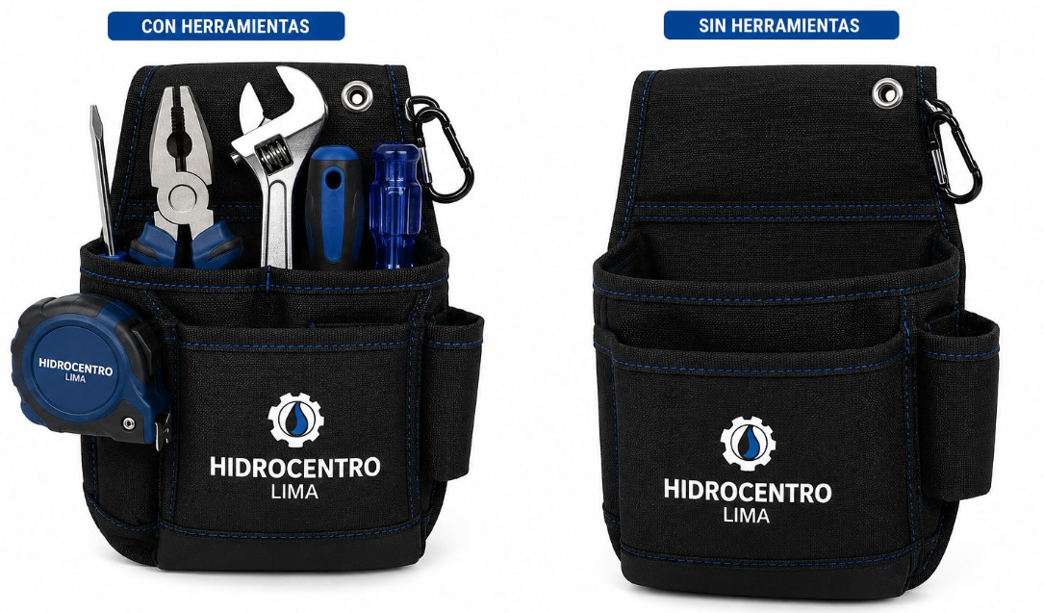 Imagen referencial | 100 | S/. 55.90 | 18 a 20 días útiles | PORTA HERRAMIENTAS Material: Nylon 1000 (Deniers) Color: Negro 4 bolsillos para herramientas de trabajo 1 bolsillo frontal 1 bolsillo lateral Mosquetón o pasador o clip metálico para engancharse la correa del usuario Presentacion: Grupal *Incluye 1 logo a 1 color por lado *Diseño debe ser facilitado por el cliente. +S/.110 por desarrollo de muestra fisica | S/. 5,590.00 |  | GUSTAVO Cel.999 272 675 |  | 100 a S/.35 +IGV 1 logo a 1 color +S/.5.00 logo variado Tiempo 15 dias Muestra S/.100 Costo adicional por color en el logo S/.1.00 |  | S/. 41.00 | 30 | S/. 12.30 | S/. 1,230.00 | S/. 53.30 | 100 | S/. 41.00 | S/. 160.00 | S/. 5,531.00 | YA INCLUYE | S/. 0.00 | 1 | 1 | 1 | S/. 0.00 | S/. 30.00 | S/. 27.81 | S/. 5,588.81 | S/. 55.89 | S/. 10.06 | S/. 65.95

